Лист2
РАБОЧИЙ ТЕХНИЧЕСКИЙ ОТЧЕТ |  |  |  |  | НОМЕР: 2020 10 GN 6002
 |  |  |  |  | 2020-10-09
Наименование предприятия |  |  |  | OOO "PIT STOP MOTORS"
Ф.И.О. составившего отчет |  |  |  | Султанов Маруф
Номер телефона с кодом города |  |  |  | 9989897 713-37-03
Модель |  |  | Идентификационный номер автомобиля |  | Пробег | Дата продажи
Нексия3 |  |  | XWBTF69V1LA105947 |  | 3858 | 2020-08-04
Обстоятельства при которых обнаружена проблема |  |  |  | Описание проблемы
 |  |  |  | Клиент авто жалуется на то что вместо заглушки крышки КПП стояла заглушка в виде пробки см.(фото) и масло от МКПП текла. По словам хозяина данного автомобиля он был вынужден поставить временную б/у заглушку из которой просачиваеться масло.
А. |  | Автомобиль стоял, двигатель не работал
В. | Автомобиль находился в движении: |  |  | Информация относительно проблемы (Приложить чертеж или фотографию неисправности)
 |  | При торможении
 |  | При переходе от ускорения к накату
 |  | При переключение на задний ход |  | 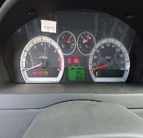 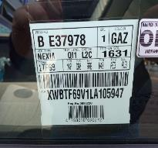
 |  | При повороте
 |  | При ускорении
 |  | При замедлении
 |  | При 1500 оборотах в минут
 |  | При любой скорости
 |  | На неровной дороге
 |  | На _____ передаче
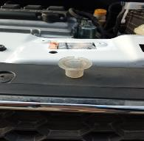
С. | При использовании:
 |  | Тормозов |  |  | 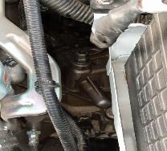
 |  | При повороте руля
 |  | При выключении сцепления
 |  | Обогревателя / кондиционера
 |  | При работе стеклоочистит / омывателя
 |  | При включении радио / CD проигрыват
 |  | Обогревателя заднего стекла
 |  | Прочее
D. | При работе двигателя:
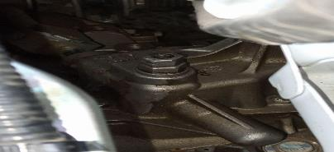
 |  | При запуске
 |  | При прогреве
 |  | На холостом ходу
 |  | При горячем двигателе
E. | Возникает:
 |  | При ускорении
 |  | При высоких оборотах двигателя
 |  | При большой скорости
 |  | При большой загрузке багажника
F. | Когда случается по времени: |  |  | Информация о проблемной детали
 |  | Всегда |  | Номер детали по каталогу: | 96434368
 |  | Иногда |  | Наименование детали: | Заглушка крышки КПП
 |  | После40-60 км движения |  | Название поставщика: | Uz Auto
 |  | После _____ минут езды |  | LOT № детали:
Действия инженера по гарантии дилерского предприятия |  |  |  | Требуется замена заглушки крышки кпп.

Ответственный Отдел по принятию мер и исследованию проблемы

 |  |  |  | (заполняется со стороны Отдела Гарантии качества АО "UzAuto Motors")

